Trang_bìa
Posts and Telecommunications Institute of Technology |  |  |  |  |  |  | Thiết kế |  | Tài liệu phát triển |  | Tên hệ thống |  | Website đọc truyện tranh |  |  |  | Người tạo |  | Giang | Ngày tạo |  | 2023-01-10
 |  |  |  |  |  |  |  |  |  |  |  |  |  |  |  |  | Người cập nhật |  |  | Ngày cập nhật
 |  |  |  |  |  |  |  |  |  |  | Màn hình (ID) |  | Plan |  | Màn hình (Tên) |  | Màn hình đăng ký gói

 | WEBSITE ĐỌC TRUYỆN TRANH Tài liệu phát triển hệ thống

 | Version 1.0

 |  |  |  |  |  |  |  |  |  | 1. Mục đích |  |  | 7. Giao diện màn hình
 |  |  |  |  |  |  |  |  |  | 2. Giới hạn hoạt động |  |  | 8. Danh sách hạng mục
 |  |  |  |  |  |  |  |  |  | 3. Giới hạn hệ thống |  |  | 9. Khái quát chức năng
 |  |  |  |  |  |  |  |  |  | 4. Chức năng liên quan |  |  | 10. Xử lý chi tiết
 |  |  |  |  |  |  |  |  |  | 5. Không bao gồm
 |  |  |  |  |  |  |  |  |  | 6. Sơ đồ

Posts and Telecommunications Institute of Technology |  |  |  |  |  |  | Thiết kế |  | Tài liệu phát triển |  | Tên hệ thống |  | Website đọc truyện tranh |  |  |  | Người tạo |  | Giang | Ngày tạo |  | 2023-01-10
 |  |  |  |  |  |  |  |  |  |  |  |  |  |  |  |  | Người cập nhật |  |  | Ngày cập nhật
 |  |  |  |  |  |  |  |  |  |  | Màn hình (ID) |  | Plan |  | Màn hình (Tên) |  | Màn hình đăng ký gói

 | Lịch sử chỉnh sửa

 | Ver |  | Ngày cập nhật |  |  | Nội dung cập nhật |  |  |  |  |  |  | Người cập nhật
 |  |  |  |  |  |  |  |  |  |  |  |  |  | Ngày duyệt |  | Người duyệt |  | Ngày duyệt |  |  | Người duyệt
 | 1 |  | 2023-10-01 |  |  | Tạo mới |  |  |  |  |  |  | Giang

Posts and Telecommunications Institute of Technology |  |  |  |  |  |  | Thiết kế |  | Tài liệu phát triển |  | Tên hệ thống |  | Website đọc truyện tranh |  |  |  | Người tạo |  | Giang | Ngày tạo |  | 2023-01-10
 |  |  |  |  |  |  |  |  |  |  |  |  |  |  |  |  | Người cập nhật |  |  | Ngày cập nhật
 |  |  |  |  |  |  |  |  |  |  | Màn hình (ID) |  | Plan |  | Màn hình (Tên) |  | Màn hình đăng kí gói

 | 1. Mục đích
 |  | - Dùng để người dùng đăng kí gói
 |  | - Người dùng chọn gói, nhập thông tin thanh toán
 |  | - Sau khi nhấn nút thanh toán, trường hợp phát sinh lỗi thì hiển thị thông báo lỗi, ngược lại di chuyển đến màn hình trước đó nếu có hoặc trang chủ

 | 2. Giới hạn hoạt động
 |  | Không có

 | 3. Giới hạn hệ thống
 |  | Không có

 | 4. Chức năng liên quan
 |  | Không có

 | 5. Không bao gồm
 |  | Không có

Posts and Telecommunications Institute of Technology |  |  |  |  |  |  | Thiết kế |  | Tài liệu phát triển |  | Tên hệ thống |  | Website đọc truyện tranh |  |  |  | Người tạo |  | Giang | Ngày tạo |  | 2023-01-10
 |  |  |  |  |  |  |  |  |  |  |  |  |  |  |  |  | Người cập nhật |  |  | Ngày cập nhật
 |  |  |  |  |  |  |  |  |  |  | Màn hình (ID) |  | Plan |  | Màn hình (Tên) |  | Màn hình đăng ký gói

Màn hình đăng ký gói
 | 6. Sơ đồ

Vào website

Màn hình trang chủ

User
Plan
Purchase

 | Table

 |  |  | № | Loại | Tên |  |  |  |  |  | I/O | Ghi chú
 |  |  | 1 | M | User |  |  | Table quản lý user |  |  | O
 |  |  | 2 | M | Plan |  |  | Table quản lý plan |  |  | O
 |  |  | 4 | M | Purchase |  |  | Table quản lý giao dịch gói |  |  | I
 |  |  | 5
 |  |  | 6
 |  |  | 7
 |  |  | 8
 |  |  | 9
 |  |  | 10

 |  |  |  | ※ Loại (M: Master / T: Transaction table / Ⅰ: INI file / W: work table / V: view / S: stored procedures / L: SQL loader / F: file)

Thiết_kế
Posts and Telecommunications Institute of Technology |  |  |  |  |  |  | Thiết kế |  |  | Tài liệu phát triển |  |  |  | Tên hệ thống |  |  | Website đọc truyện tranh |  |  |  |  | Người tạo | Giang | Ngày tạo | 2023-01-10
 |  |  |  |  |  |  |  |  |  |  |  |  |  |  |  |  |  |  |  |  |  | Người cập nhật |  | Ngày cập nhật
 |  |  |  |  |  |  |  |  |  |  |  |  |  | Màn hình (ID) |  |  | Plan |  | Màn hình (Tên) |  |  | Màn hình đăng ký gói
Vùng nhập tìm kiếm truyện tranh
Vùng chọn chuyển sang trang chủ, thư viện
 | 7. Giao diện màn hình
Vùng chức năng người dùng
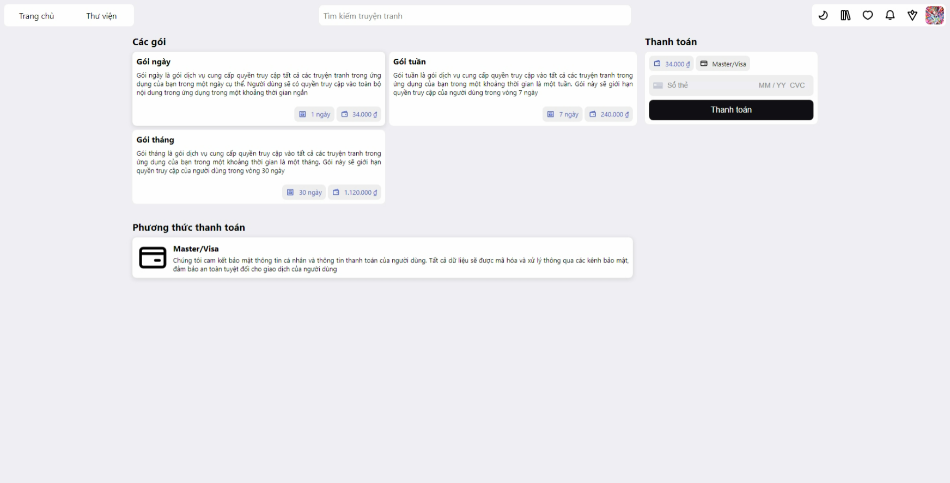

Vùng nhập thông tin thẻ(Bắt buộc)

Vùng chọn gói(Bắt buộc)

Vùng phương thức thanh toán

Posts and Telecommunications Institute of Technology |  |  |  |  |  |  | Thiết kế |  |  | Tài liệu phát triển |  |  |  | Tên hệ thống |  |  | Website đọc truyện tranh |  |  |  |  | Người tạo | Giang | Ngày tạo | 2023-01-10
 |  |  |  |  |  |  |  |  |  |  |  |  |  |  |  |  |  |  |  |  |  | Người cập nhật |  | Ngày cập nhật
 |  |  |  |  |  |  |  |  |  |  |  |  |  | Màn hình (ID) |  |  | Plan |  | Màn hình (Tên) |  |  | Màn hình đăng ký gói

 | 8. Danh sách hạng mục

 |  | [Vùng nhập]
 |  | № | Tên hạng mục |  |  |  | Loại dữ liệu | Độ dài |  |  | Bắt buộc |  | I/O | Control |  | Format |  | Ghi chú
 |  | 1 | Card Number |  |  |  | Chuỗi chữ |  | 16 |  |  | Y | In | Text Input |  | Card Number
 |  | 2 | MMYY |  |  |  | Chuỗi chữ |  | 4 |  |  | Y | In | Text Input |  | MMYY
 |  | 3 | CVC |  |  |  | Chuỗi chữ |  | 3 |  |  | Y | In | Text Input |  | CVC

 |  | [Vùng nút]
 |  | № | Tên hạng mục |  |  |  |  | Control |  |  |  |  |  |  | Ghi chú
 |  | 1 | Thanh toán |  |  |  |  | Button
 |  | 2 | Danh sách gói |  |  |  |  | List |  |  |  |  |  |  | Lấy dữ liệu từ bảng Plan
 |  | 3 | Danh sách phương thức tt |  |  |  |  | List |  |  |  |  |  |  | Mặc định chỉ có phương thức thanh toán bằng thẻ tín dụng

Posts and Telecommunications Institute of Technology |  |  |  |  |  |  | Thiết kế |  |  | Tài liệu phát triển |  |  |  | Tên hệ thống |  |  | Website đọc truyện tranh |  |  |  |  | Người tạo | Giang | Ngày tạo | 2023-01-10
 |  |  |  |  |  |  |  |  |  |  |  |  |  |  |  |  |  |  |  |  |  | Người cập nhật |  | Ngày cập nhật
 |  |  |  |  |  |  |  |  |  |  |  |  |  | Màn hình (ID) |  |  | Plan |  | Màn hình (Tên) |  |  | Màn hình đăng ký gói

 | 9. Khái quát chức năng
 |  | (1) Hiển thị ban đầu
 |  |  | 1. Hiển thị màn hình ở trạng thái ban đầu

 |  | (2) Đăng ký gói

Posts and Telecommunications Institute of Technology |  |  |  |  |  |  | Thiết kế |  |  | Tài liệu phát triển |  |  |  | Tên hệ thống |  |  | Website đọc truyện tranh |  |  |  |  | Người tạo | Giang | Ngày tạo | 2023-01-10
 |  |  |  |  |  |  |  |  |  |  |  |  |  |  |  |  |  |  |  |  |  | Người cập nhật |  | Ngày cập nhật
 |  |  |  |  |  |  |  |  |  |  |  |  |  | Màn hình (ID) |  |  | Plan |  | Màn hình (Tên) |  |  | Màn hình đăng ký gói

 | 10. Xử lý chi tiết
 |  | (1) Hiển thị ban đầu
 |  |  | 1. Thực hiện khởi tạo màn hình ban đầu

 |  |  |  | [Vùng nhập]
 |  |  |  | № | Tên hạng mục |  |  | Nội dung hiển thị |  |  |  |  |  |  |  |  |  | Giá trị |  |  | Sử dụng |  | Ghi chú
 |  |  |  | 1 | Card Number |  |  | Số thẻ |  |  |  |  |  |  |  |  |  | Blank |  |  | Có thể
 |  |  |  | 2 | MMYY |  |  | MM/YY |  |  |  |  |  |  |  |  |  | Blank |  |  | Có thể
 |  |  |  | 3 | CVC |  |  | CVC |  |  |  |  |  |  |  |  |  | Blank |  |  | Có thể

 |  |  |  | [Vùng nút]
 |  |  |  | № | Tên hạng mục |  |  | Nội dung hiển thị |  |  |  |  |  |  |  |  |  | Giá trị |  |  | Sử dụng |  | Ghi chú
 |  |  |  | 1 | Thanh toán |  |  | Thanh toán |  |  |  |  |  |  |  |  |  |  |  |  | Có thể
 |  |  |  | 2 | Danh sách gói |  |  | Danh sách gói |  |  |  |  |  |  |  |  |  | Plans[0] |  |  | Có thể
 |  |  |  | 3 | Danh sách phương tt |  |  | Danh sách phương thức thanh toán |  |  |  |  |  |  |  |  |  | PaymentMethods[0] |  |  | Không thể

 |  | (2) Đăng ký gói
 |  |  | 1. Nhấn nút button Thanh toán để thực hiện xử lý

 |  |  | 2. Xử lý đăng ký gói
 |  |  |  | a) Xử lý check
 |  |  |  | № | Tên hạng mục |  |  | Nội dung check |  |  |  |  |  |  |  |  |  |  |  | Message
 |  |  |  | 1 | Card Number |  |  | Trường hợp chưa nhập, báo lỗi |  |  |  |  |  |  |  |  |  |  |  | ERROR_INPUT_EMPTY
 |  |  |  | 2 | MMYY |  |  | Trường hợp chưa nhập, báo lỗi |  |  |  |  |  |  |  |  |  |  |  | ERROR_INPUT_EMPTY
 |  |  |  | 3 | CVC |  |  | Trường hợp chưa nhập, báo lỗi |  |  |  |  |  |  |  |  |  |  |  | ERROR_INPUT_EMPTY

 |  |  |  | b) Gọi API để tạo một giao dịch thông qua đối tượng stripe
 |  |  |  |  | Lệnh: stripe!.createToken(elements.getElement(CardElement)!);
 |  |  |  |  | - Nếu thành công: lưu lại giá trị response vào biến stripeResponse và tiếp tục gọi API thanh toán
 |  |  |  |  | - Nếu thất bại: thông báo tại màn hình này (lỗi do stripe trả về)

 |  |  |  | c) Gọi API thanh toán thông qua đối tượng PurchaseService
 |  |  |  |  | Lệnh: PurchaseService.paymentByCardAsync({plan_id: selectedPlan.id, token: token})
 |  |  |  |  | - Nếu thành công: thông báo thành công và trở về trang trước đó hoặc trang chủ
 |  |  |  |  | - Nếu thất bại: thông báo tại màn hình này

 |  |  |  | Thông báo |  | Trường hợp |  |  |  |  |  |  |  |  |  |  |  |  |  | Message
 |  |  |  | SUCCESS |  | Đăng ký gói thành công |  |  |  |  |  |  |  |  |  |  |  |  |  | PAYMENT_SUCCESS
 |  |  |  | FAIL |  | Lỗi do stripe trả về |  |  |  |  |  |  |  |  |  |  |  |  |  | ERROR_STRIPE_RESPONSE

